상품제안서
우드 네이쳐 LED 탁상 벽시계 | 상품코드: F17822

 |  |  |  |  |  |  | 02-412-0044 | www.easy1.co.kr
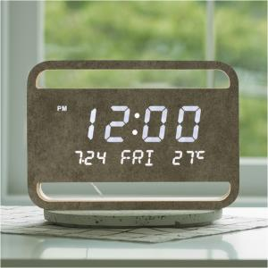

【상세/제작정보】 | 여백으로 채우는 디자인, 우드 인테리어 LED시계

【인쇄/포장옵션】 | 실크 / 포장지포장

【공급단가】 | 수량 | 30~ | 50~ | 100~ | 300~ | 500~
*VAT별도 | 단가 | 70,200원 | 67,600원 | 65,000원 | 62,400원 | 60,840원

【상품 URL】 | http://www.easy1.co.kr/src/goods_detail.php?gdno=17822

